LAPORAN SOSIALISASI
 |  | Laporan Sosialisasi Bulan Juni 2026 (PKS DJBC-TNI AD)

No | Kegiatan yang dilakukan (1) | Kanwil DJBC (2) | Satuan DJBC (3) | Satuan TNI AD (4) | Tanggal Kegiatan (5) | Lokasi Kegiatan (6) | Target Soft Approach (7) | Hal lain dalam Kegiatan (8) | Bukti Kegiatan (9) | Keterangan (10)

 |  |  |  |  |  |  |  |  | 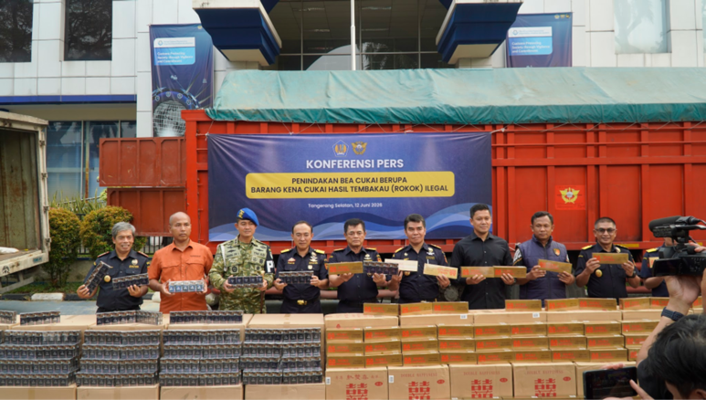
 |  |  |  |  |  |  |  |  | 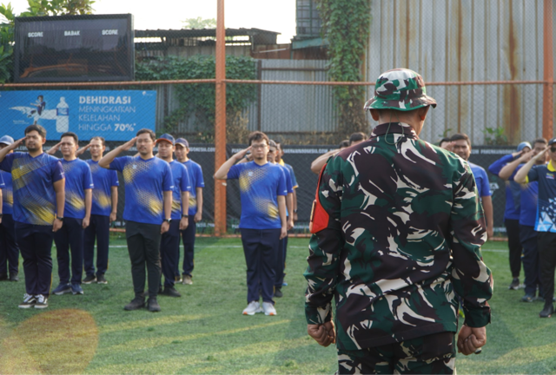
 |  |  |  |  |  |  |  |  | 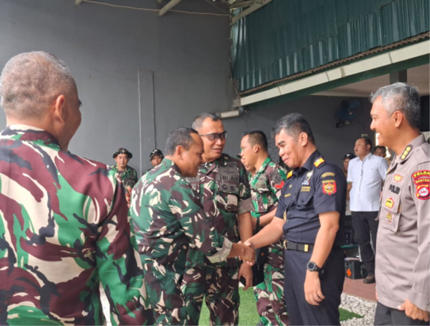

LAPORAN SIARAN PERS
Laporan Siaran Pers Bulan Juni 2026 (PKS DJBC-TNI AD)

No | Judul Siaran Pers (1) | Kanwil DJBC (2) | Satuan DJBC (3) | Satuan TNI AD (4) | Tanggal Siaran Pers (5) | Bukti Dokumen Siaran Pers (6) | Keterangan (7)

 |  |  |  |  |  | 